10 класс
 | Протокол заседания жюри муниципального этапа всероссийской олимпиады школьников
 | Предмет МХК
 | Дата 28.11.2018
 | Класс 10
 | Количество участников 22
 | Максимальное количество баллов 80
 | Присутствовали
 | Члены жюри:
 | Кузнецова М.С., МБУ НМИЦ
 | Явтушенко Л.И.,МБОУ "Гимназия №2"
 | Немыкина Н.И., МБОУ "Гимназия №3"
 | Пожидаева Т.Н., МБОУ СОШ №11
 | Коняева Е.П., МБОУ "Гимназия №12"
 | Саенко С.В., МБОУ СОШ №19
 | Левченко А.Н., МБОУ СОШ №20
 | Голубева И.С., МБОУ СОШ №31
 | Шаталова И.Ю., МБОУ СОШ №33
 | Повестка дня
1. Утверждение рейтинга участников муниципального этапа всероссийской олимпиады школьников по ИСКУССТВУ (мхк), 10_ класс
2. Утверждение списка победителей и призеров муниципального этапа всероссийской олимпиады школьников по ИСКУССТВУ (мхк), 10 класс
Решили:
1. Утвердить результаты участников муниципального этапа всероссийской олимпиады школьников по ИСКУССТВУ (МХК), 10 класс
2. Утвердить список победителей и призеров муниципального этапа олимпиады всероссийской олимпиады школьников по ИСУССТВУ (МХК), 10 класс

№ п/п | Фамилия | Имя | Класс | Результат | статус участника
1 | Панфилёнок | Мария | 10 | 64 | победитель
2 | Изюмцева | Элеонора | 10 | 60 | призёр
3 | Золотова | Анна | 10 | 59 | призёр
4 | Фалькина | Галина | 10 | 56 | призёр
5 | Климова | Ева | 10 | 55 | призёр
6 | Абессонова | Елизавета | 10 | 51 | призёр
7 | Ковалев | Вадим | 10 | 51 | призёр
8 | Трапезникова | Маргарита | 10 | 51 | призёр
9 | Канова | Софья | 10 | 46 | участник
10 | Красникова | Елизавета | 10 | 45 | участник
11 | Парфентьева | Дарья | 10 | 45 | участник
12 | Евсюкова | Полина | 10 | 44 | участник
13 | Хапугина | Анастасия | 10 | 41 | участник
14 | Колесникова | Анна | 10 | 40 | участник
15 | Половнева | Арина | 10 | 32 | участник
16 | Прохорова | Олеся | 10 | 29 | участник
17 | Калашникова | Полина | 10 | 25 | участник
18 | Ткачева | Марина | 10 | 24 | участник
19 | Кайдалова | Евгения | 10 | 21 | участник
20 | Кривоносова | Ксения | 10 | 17 | участник
21 | Миронова | Валерия | 10 | 14 | участник
22 | Пятакова | Полина | 10 | 8 | участник

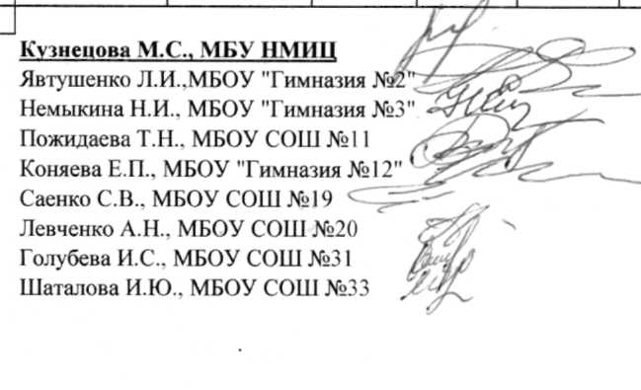
 | Кузнецова М.С., МБУ НМИЦ
 | Явтушенко Л.И.,МБОУ "Гимназия №2"
 | Немыкина Н.И., МБОУ "Гимназия №3"
 | Пожидаева Т.Н., МБОУ СОШ №11
 | Коняева Е.П., МБОУ "Гимназия №12"
 | Саенко С.В., МБОУ СОШ №19
 | Левченко А.Н., МБОУ СОШ №20
 | Голубева И.С., МБОУ СОШ №31
 | Шаталова И.Ю., МБОУ СОШ №33

